Лист1
 | окна ПВХ
 |  |  | высота | ширина
 | окно пвх повортное |  | 500 | 500 | шт | 4800
 | окно пвх повортное |  | 450 | 450 | шт | 4100
 | окно пвх повортное |  | 400 | 400 | шт | 3800

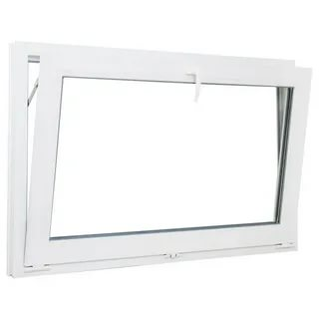
 | окно пвх фрамуга |  | 500 | 1000 | шт | 6750
 | окно пвх фрамуга |  | 550 | 700 | шт | 5950
 | окно пвх фрамуга |  | 450 | 700 | шт | 5500
 | окно пвх фрамуга |  | 450 | 800 | шт | 5800
 | окно пвх фрамуга |  | 500 | 900 | шт | 6450

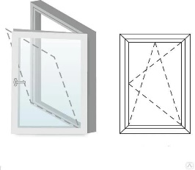
 | окно пвх пов/откид |  | 600 | 500 | шт | 5550
 | окно пвх пов/откид |  | 1000 | 700 | шт | 7600
 | окно пвх пов/откид |  | 1000 | 650 | шт | 7350
 | окно пвх пов/откид |  | 1100 | 550 | шт | 7350
 | окно пвх пов/откид |  | 600 | 600 | шт | 5700
 | окно пвх пов/откид |  | 1100 | 700 | шт | 8000
 | окно пвх пов/откид |  | 800 | 800 | шт | 7500
 | окно пвх пов/откид |  | 750 | 600 | шт | 6200
 | окно пвх пов/откид |  | 700 | 500 | шт | 5800
 | окно пвх пов/откид |  | 1000 | 500 | шт | 6900
 | окно пвх пов/откид |  | 1200 | 600 | шт | 7850
 | окно пвх пов/откид |  | 750 | 500 | шт | 6000
 | окно пвх пов/откид |  | 1000 | 800 | шт | 8200
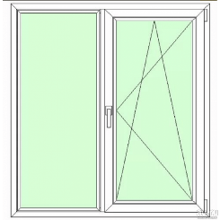
 | окно пвх пов/откид |  | 1000 | 1000 | шт | 9850
 | окно пвх пов/откид |  | 1000 | 1200 | шт | 10550
 | окно пвх пов/откид |  | 1100 | 1100 | шт | 10650
 | окно пвх пов/откид |  | 1200 | 1000 | шт | 10850
 | окно пвх пов/откид |  | 1200 | 1200 | шт | 11800
 | окно пвх пов/откид |  | 1200 | 1500 | шт | 13650

 | окно пвх глухое |  | 400 | 400 | шт | 2450
 | окно пвх глухое |  | 450 | 450 | шт | 2650
 | окно пвх глухое |  | 450 | 800 | шт | 3350
 | окно пвх глухое |  | 500 | 500 | шт | 2850
 | окно пвх глухое |  | 750 | 600 | шт | 3500
 | окно пвх глухое |  | 800 | 800 | шт | 4200
 | окно пвх глухое |  | 1000 | 800 | шт | 4850
 | окно пвх глухое |  | 1100 | 550 | шт | 4100
 | окно пвх глухое |  | 600 | 600 | шт | 3400
 | окно пвх глухое |  | 1100 | 500 | шт | 4000
30% |  | Скидка 5%( постоянным 7%)

